инструкция
Уважаемые коллеги!
При заполнении формы просим обратить особое внимание:
1. Всем участникам необходимо зарегистрироваться на сайте МИО "Звезда" https://zv.susu.ru/.
2. После регистрации у них появляется индивидуальный номер, который сообщается ответственному лицу. Этот номер является обязательным и заносится в соответствующее поле. Без этого номер результат олимпиады будет НЕДЕЙСТВИТЕЛЬНЫМ!
3. В графе "Гражданство" указывается гражданство участника олимпиады.
4. Победители и призеры муниципального этапа Всероссийской олимпиады школьников текущего года, Многопрофильной инженерной олимпиады «Звезда» прошлого года, а так же олимпиад, проводимых вузами-соорганизаторами, допускаются без прохождения отборочного (школьного) этапа на заключительный этап олимпиады. Данные на этих детей должны быть внесены в общий файл с результатами отборочного этапа (в столбце «результат» им ставится 100б.)
5. Все классы должны быть на одном листе файла.
6. Для удобства заполнения мы просим пользоваться ниспадающим списком в ячейках!
7. Если при внесении данных, появляется запрет, значит вы неправильно ввели информацию.
8. Обращаем внимание, что задания по «Технике и технологии» в отборочном туре будут одинаковые по всем инженерным профилям. Участник выполняет задания один раз, а результат можно засчитать в нескольких профилях, для этого данные участника дублируем.
9. Перед отправкой ФАЙЛА внимательно проверьте заполнение ВСЕХ ПОЛЕЙ.

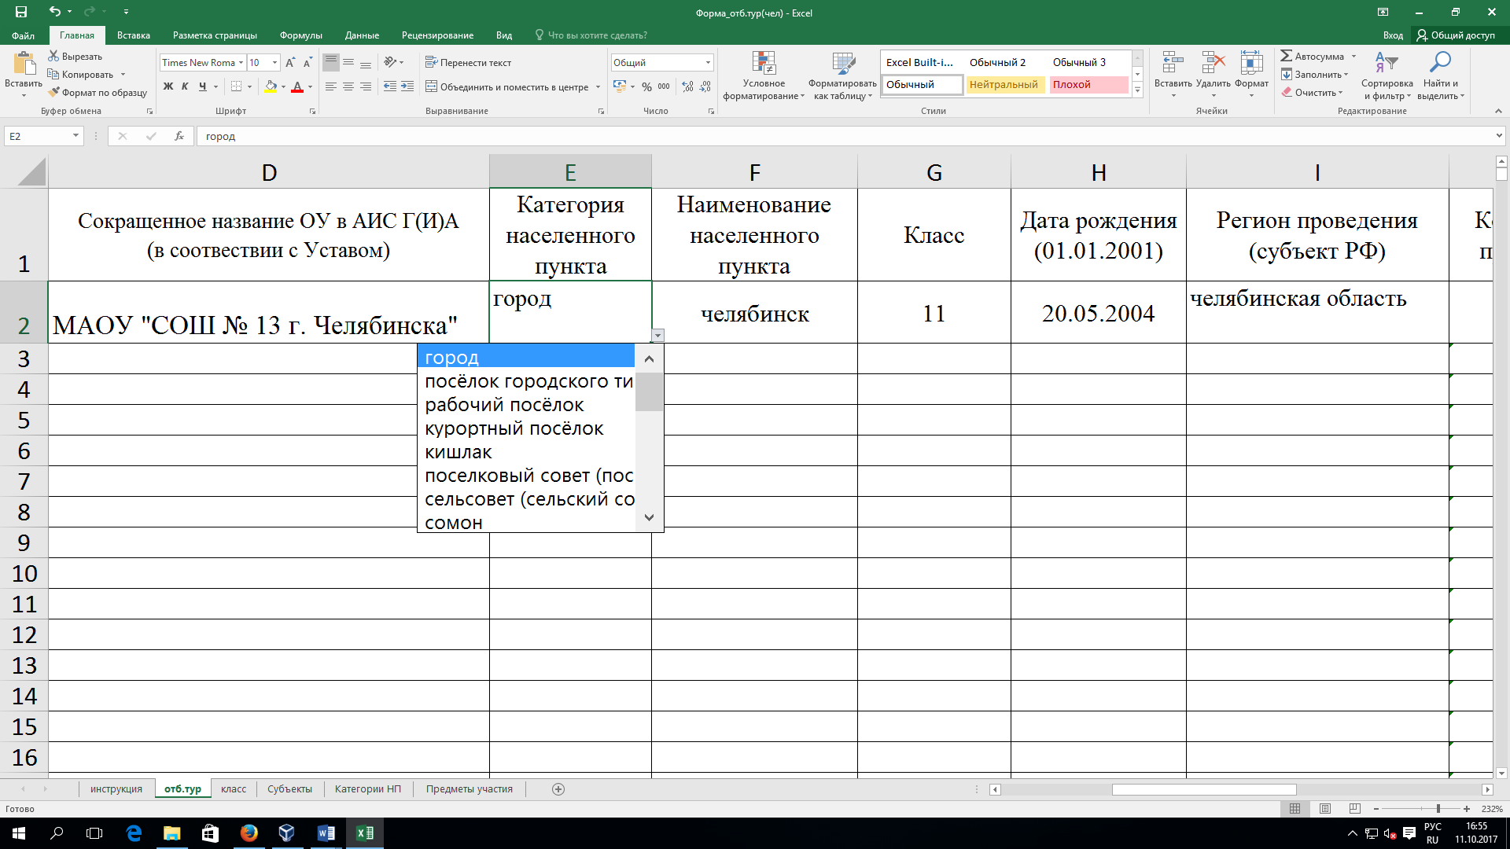
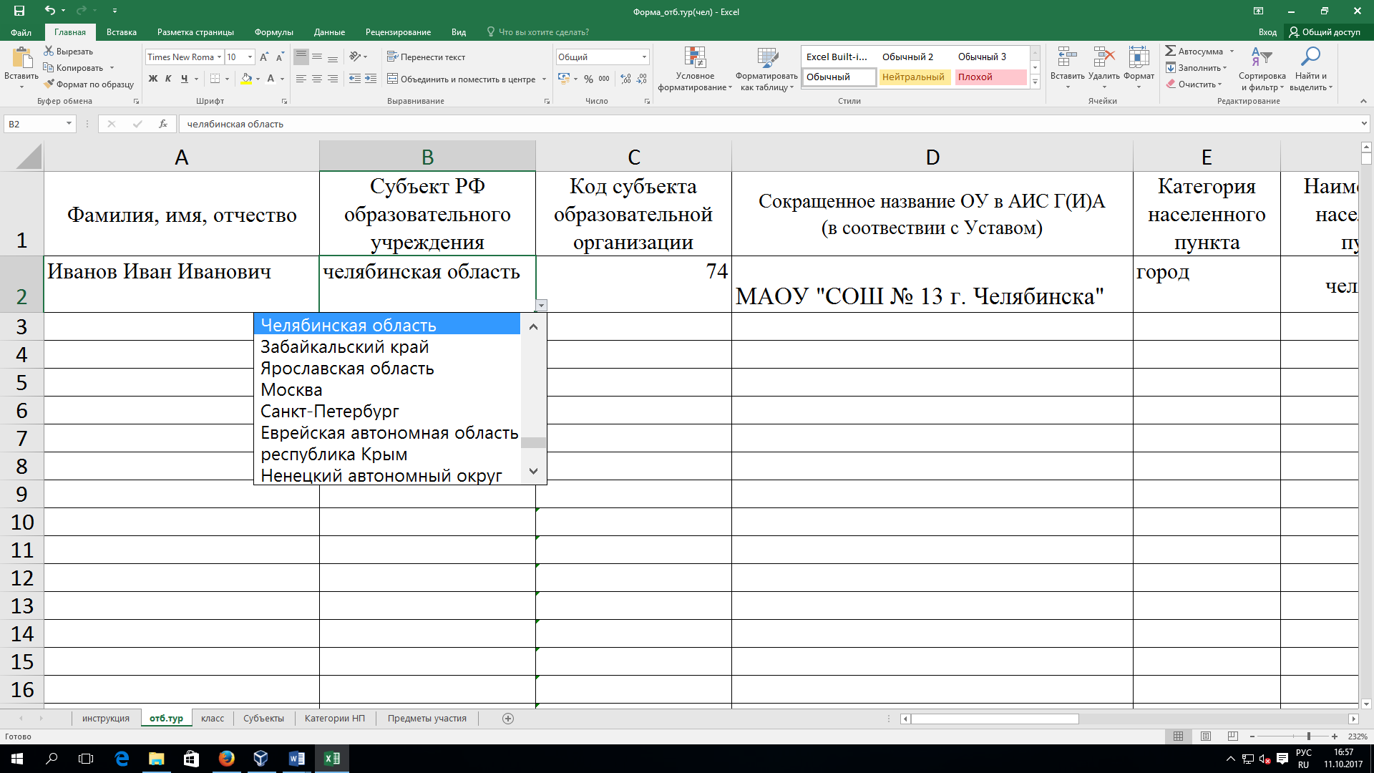
например:

